home page
1// | để tui gửi cái logo cho ông
Email: | annychau@ctnnexus.com | ( mail chính thức của tui, ông đổi lại dùm nha )
Thêm 2 cái nút ở header để link với Linkedin và instergram dùm tui
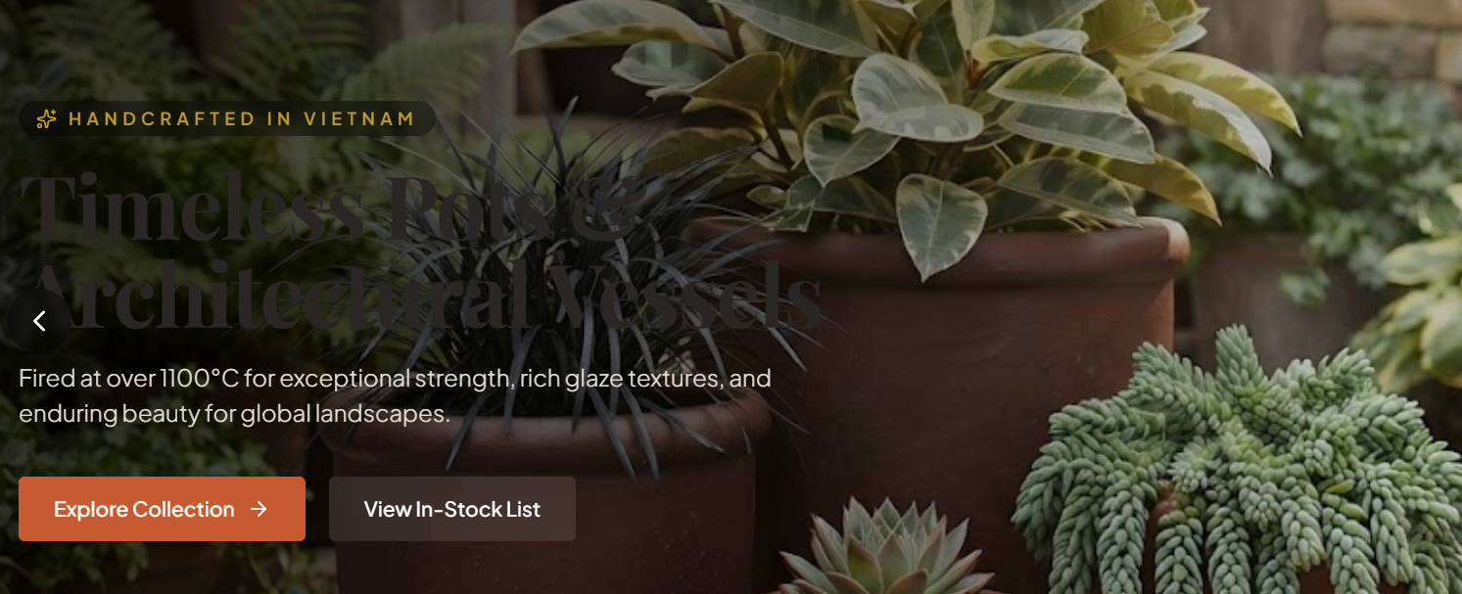

 | HANDCRAFTED IN VIETNAM
 | TIMELESS POTS & ARCHITECTURAL VESSEL
=> XÓA 2 DÒNG NÀY

=> đổi dòng chữ này thành câu bên dưới
Rooted in years of ceramic expertise, dedicated to delivering quality and value to customers worldwide

2//
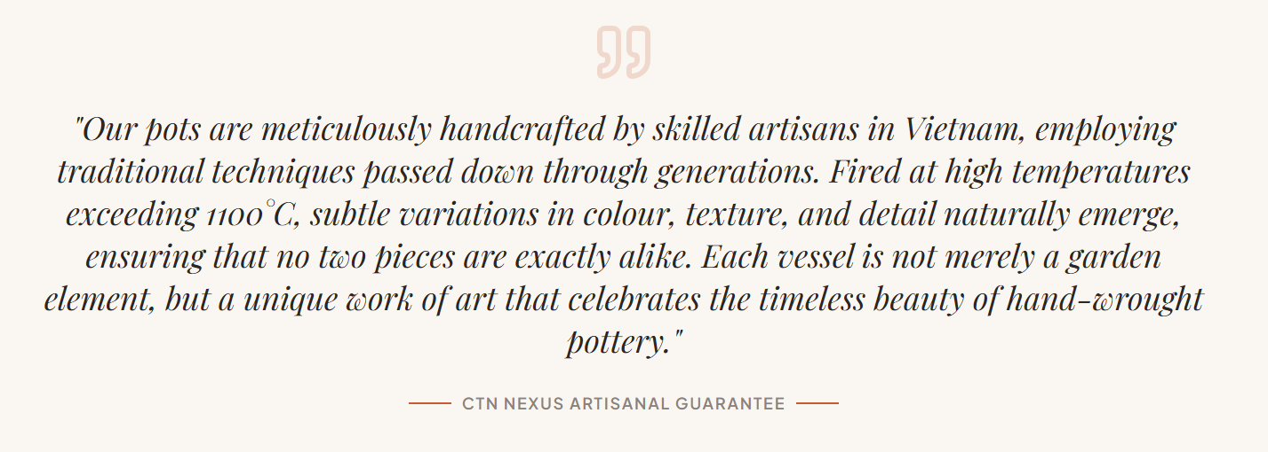

 |  |  | từ each vessel ĐỔI THÀNH each pot ( POT, POTTERY, PLANTER LÀ KEY WORD CỦA TUI)

=> xóa dòng CTN NEXUS ARTISANAL GUARANTTE
3//
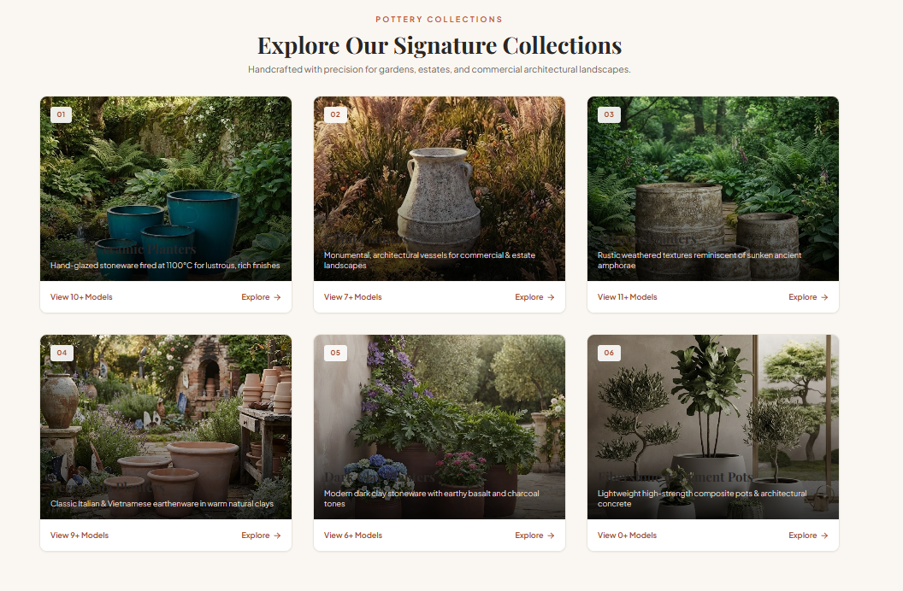

Bỏ số '1,2,...6" trên mỗi hình, hình số 4 có dòng " classic Italian & Vietnam..." => bỏ từ Italian

4//
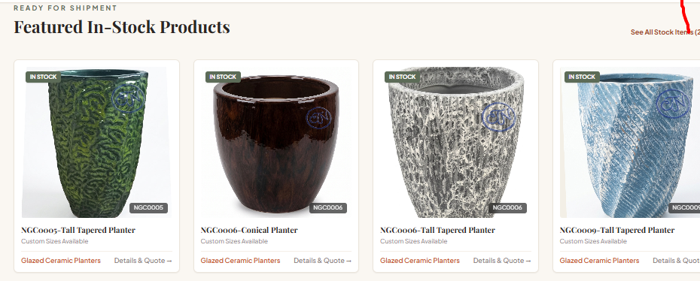

Mục này ông làm sao để tui có thể tự up hình lên được vì sản phẩm mục này thay đổi liên tục nên tui thường vào cập nhật hình ảnh cho mục này
5//

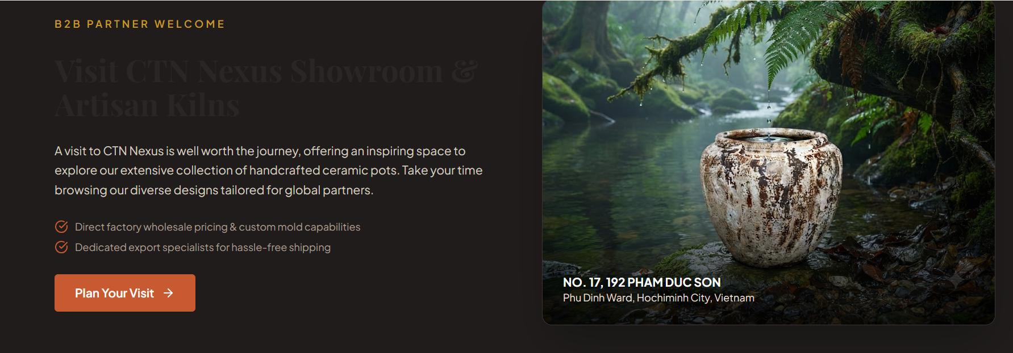
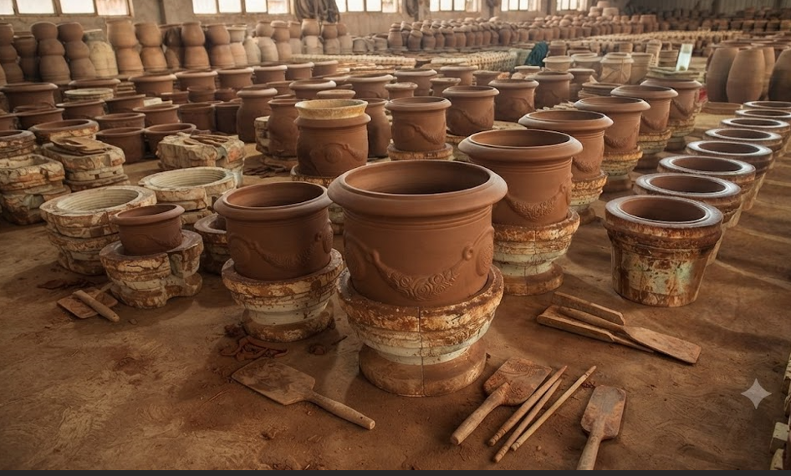

 |  |  |  | đổi thành hình này
 |  |  |  | delete dòng địa chỉ trên hình

Mục này sửa thành nội dung ABOUT US bên dưới, để tui gửi hình khác ông bỏ vào.
thay thế nội dung trên bằng nội dung bên dưới, vẫn giữ nguyên nút PLAN YOUR VISIT
ABOUT US
At CTN NEXUS, we’ve spent years getting our hands dirty in the world of ceramics. We truly care about crafting pieces that bring real value and warmth to your spaces. More than just standard designs, we love rolling up our sleeves to bring your creative ideas to life—customizing unique shapes, sizes, and colors just as you expect. We aren't just making pots; we're crafting what you envision."

6//

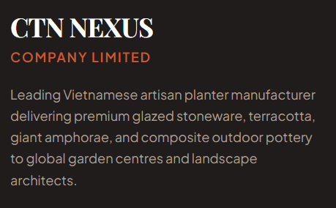

Đổi nội dung trên thành nội dung bên dưới:

As a reliable Vietnamese pottery source, we take pride in delivering premium glazed stoneware, terracotta, giant amphorae, and composite outdoor pottery to global garden centres and landscape architects.

Collection
1//
hiện tại khi click vào mục " GLAZED CERAMIC PLANTER" trên homepage sẽ link với trang collection

Ông chỉnh lại cho mục GLAZED CERAMIC PLANTER" trên homepage link với mục GLAZE CERAMIC PLANTER của trang glazed ceramic planter
TƯƠNG TỰ CHO 5 MỤC CÒN LẠI TRONG COLLECTION ( TERRACOTTA PLANTER, GIANT PLANTER....)
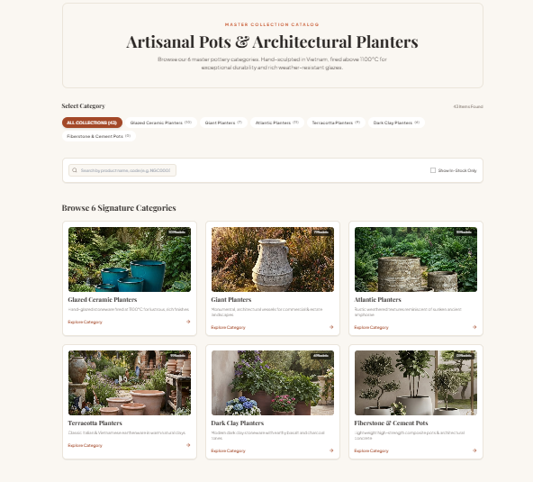
HIỆN TẠI
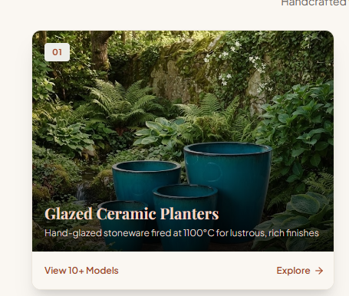

 |  | click vào hình trái ra
 |  | =>

Homepage |  |  | collection page

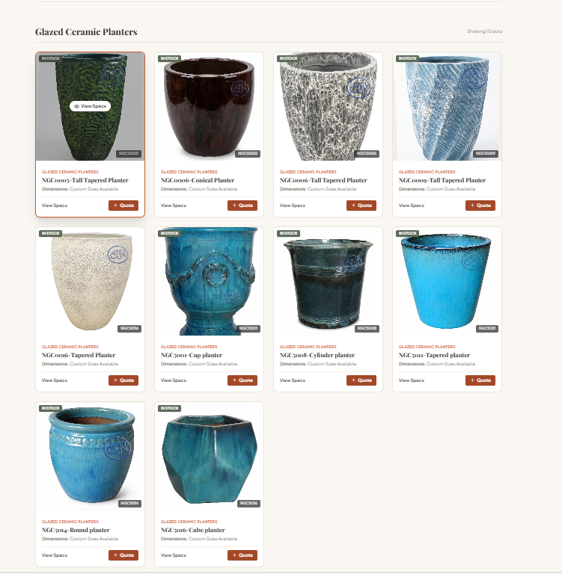
SỬA LẠI

 |  | click vào hình trái ra

HOME PAGE |  |  | glazed ceramic page

tương tự cho 5 mục còn lại

2// | bỏ chữ IN STOCK trên tất cả các hình
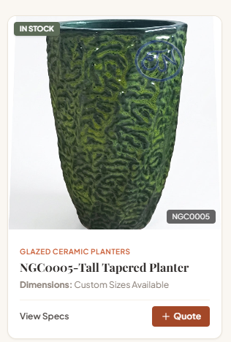

3//

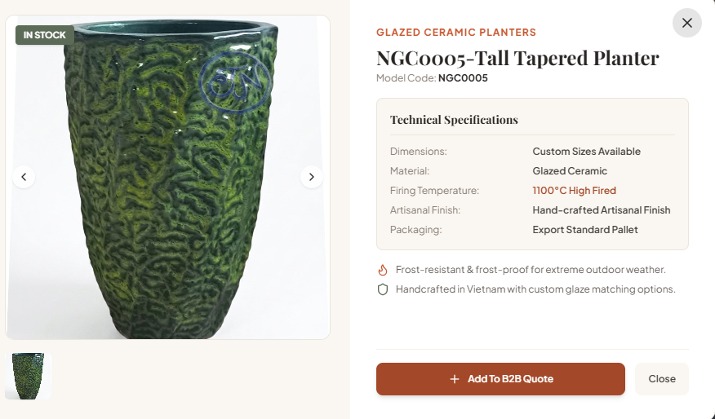

 |  |  |  | chỗ Dimension: ông chỉ tui cách điền kích thước chậu vào nha, phải điền size cụ thể, cái này quan trọng

 |  |  |  | Artisanal finish: xóa dòng này ( ghi sai dễ bị khách hiểu nhầm nên xóa luôn )
 |  |  |  | packaging: chỉ tui cách ghi kích thước đóng gói vào mục này nha

4/// | TẤT CẢ HÌNH ÔNG CHỈNH CHO CHẬU LỌT VÔ KHUNG HÌNH WEB DÙM TUI NHA, ĐỂ THẤY NGUYÊN DÁNG CHẬU
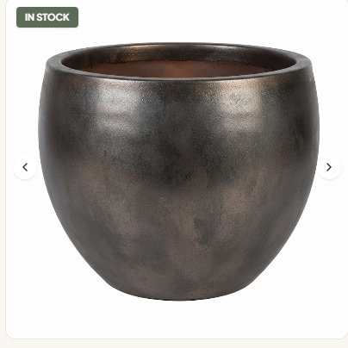
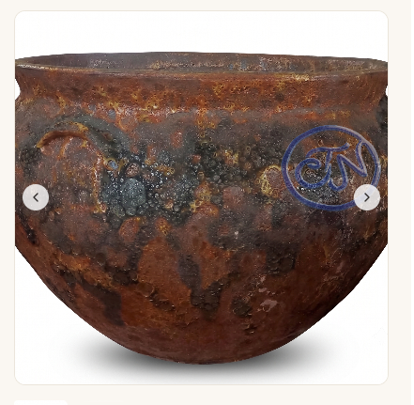

THẤY NGUYÊN CÁI CHẬU VẦY LÀ ĐẸP |  |  | CÁI NÀY KO ĐẠT

